オーバービュー
オーバービュー |  |  | サブシステムID |  | サブシステム名 | 機能ID |  |  |  | 機能名 |  | 作成
 |  |  | 0 |  | FAサイト機能 | CMS2-2-7-1 |  |  |  | デジタルアセット検索結果テンプレート(カタログ) |  | 改定

機能目的

 | LiveSiteによる動的表示の設定ファイルを定義する。

機能概要

 | デジタルアセット検索結果テンプレート(カタログ)画面を構成するコンポーネントの指定と配置を行う。
 | デジタルアセット検索結果テンプレート(カタログ)画面の<HEAD>タグ内に指定する内容（JavaScript、CSS、メタデータ、タイトル）を指定する。

前提／特記事項

 | デジタルアセット検索結果（カタログ）とデジタルアセット検索結果(マニュアル）は、同じプログラムで処理するため、
 | 本資料は、デジタルアセット検索結果（マニュアル）の仕様も包含する。

記載事項なし
アクセスデータ
No |  | 物理名 |  | 論理名 |  |  | I | O | 種別 |  | 備考
1
2
3
4
5
6
7
8
9
10
11
12
13
14
15
外部インタフェース
No |  | クラス名 |  | 機能名 |  |  |  |  |  |  | 備考
1
2
3
4
5

画面レイアウト
画面レイアウト | サブシステムID | サブシステム名 | 機能ID | 機能名 | 作成
 | 0 | FAサイト機能 | CMS2-2-7-1 | デジタルアセット検索結果テンプレート(カタログ) | 改定

画面の概要 | デジタルアセット検索結果画面で、カタログタブ、マニュアルタブが選択された場合の画面。赤枠で、配置されるコンポーネントの位置関係を示している。

用途 | カタログタブ選択時･マニュアルタブ選択時

1
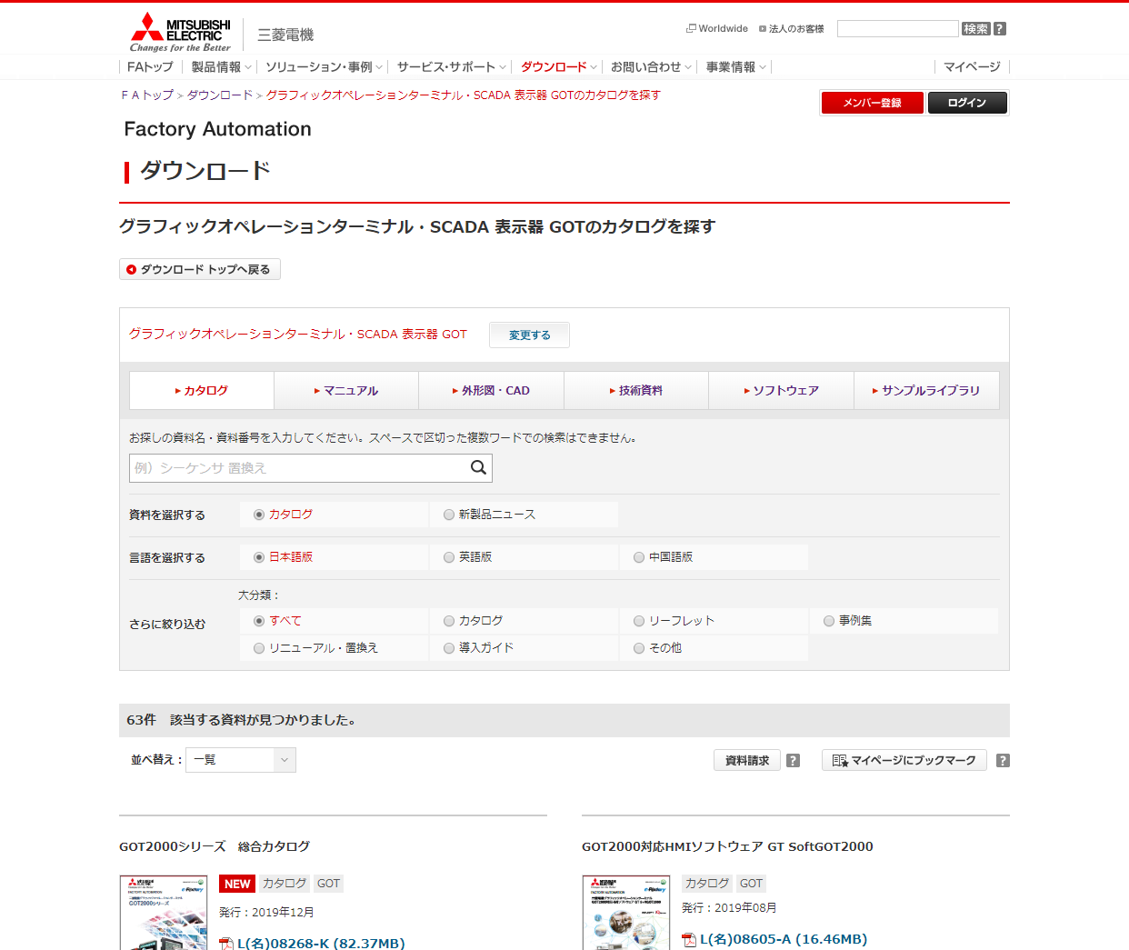
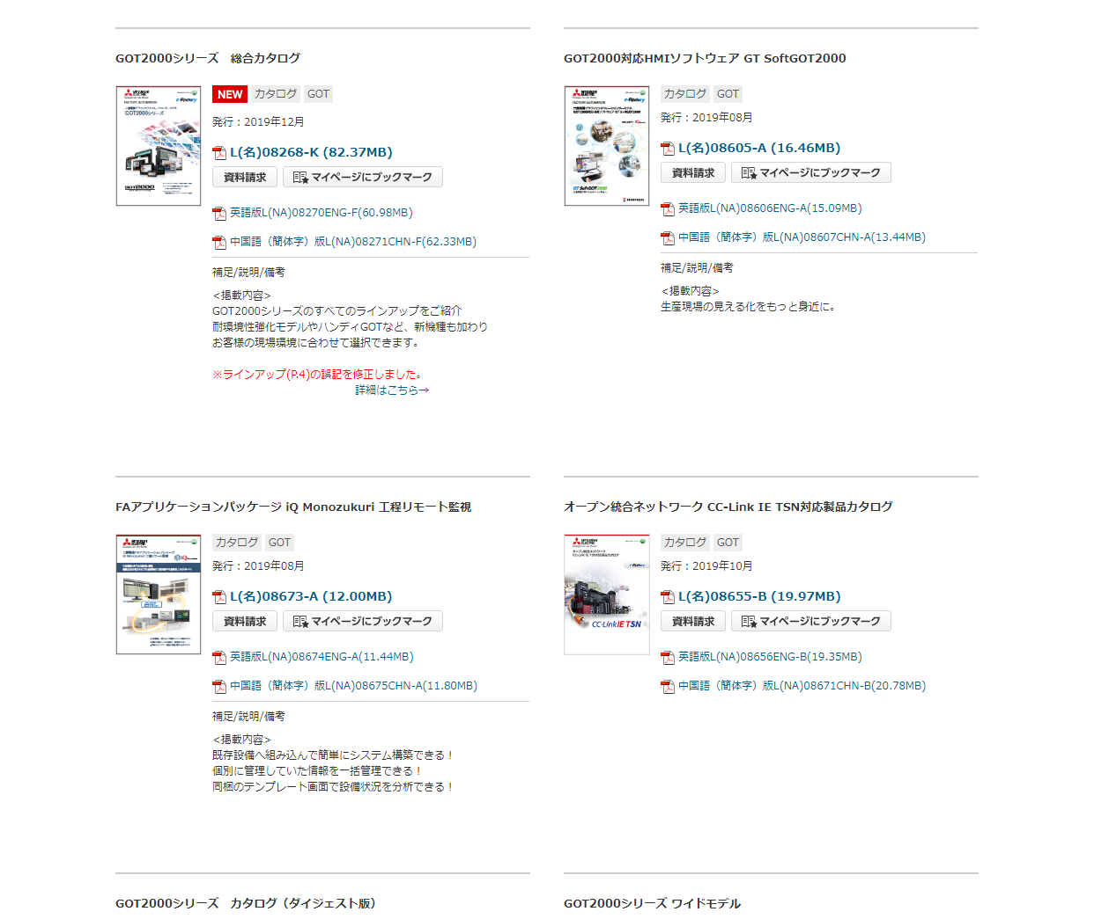
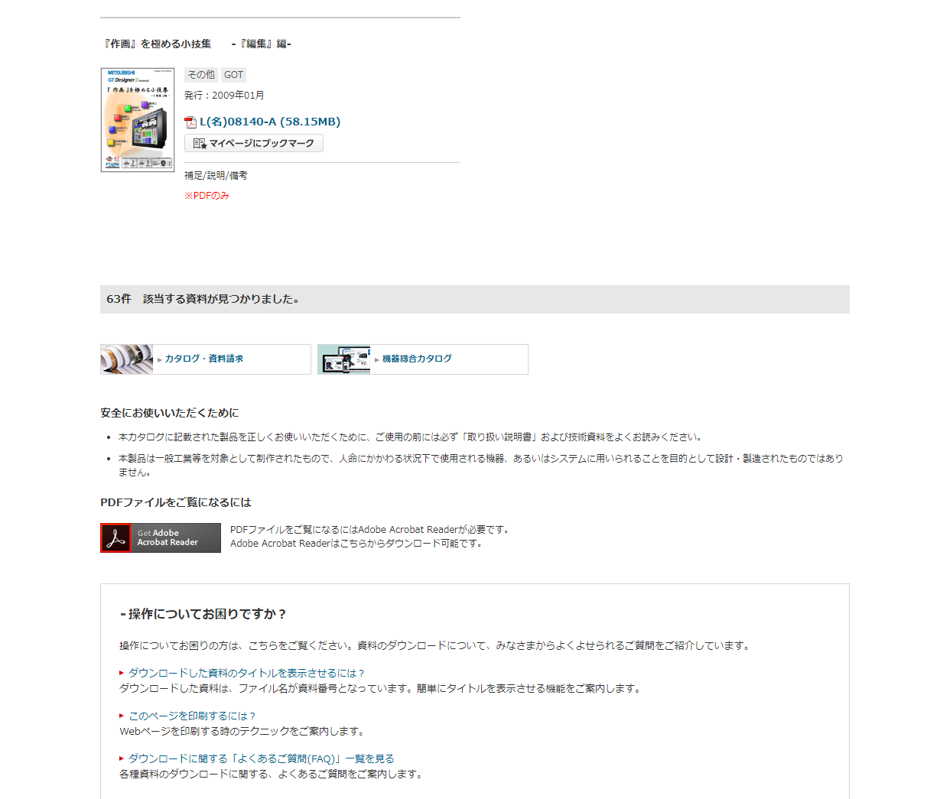
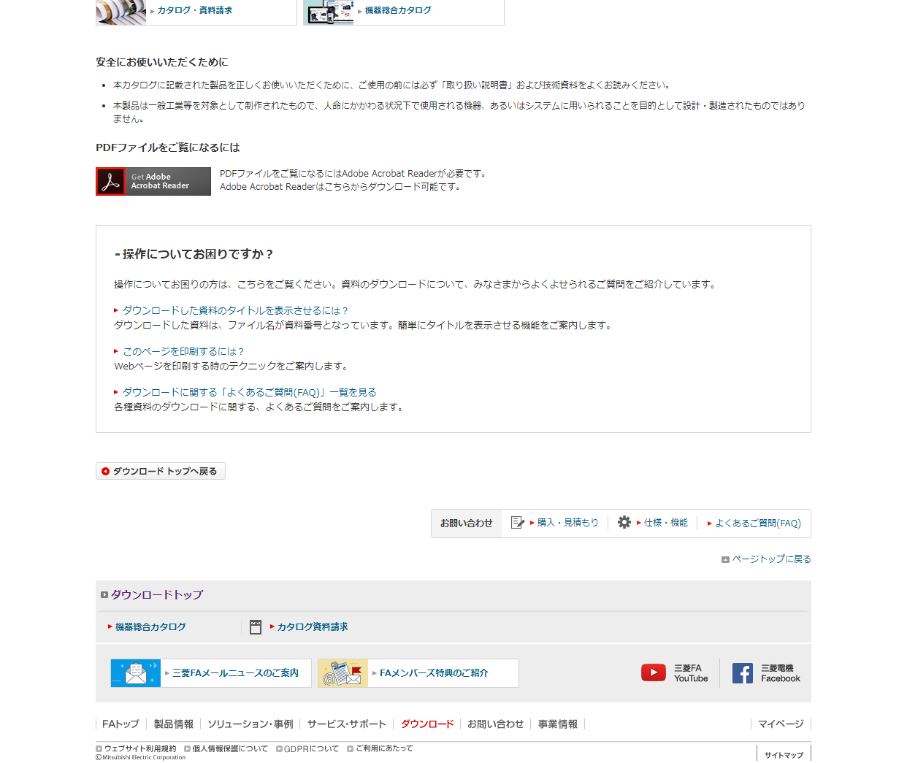

2

3

4

